상품제안서
엔트래블 미니 캐리어 파우치 | 상품코드: S16834

 |  |  |  |  |  |  | 02-713-8555 | www.synergygift.co.kr
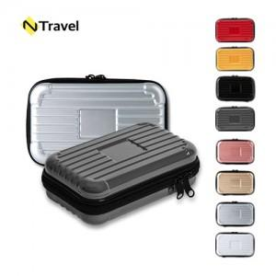

【상세/제작정보】 | <p><span style="background-color: rgb(255, 255, 255); font-family: dotum; font-size: 13px;"></span><span style="background-color: rgb(255, 255, 255); font-family: dotum; font-size: 14pt;">​</span><span style="background-color: rgb(255, 255, 255); font-family: dotum; font-size: 13px;">​​</span>​</p>

【인쇄/포장옵션】 | 에폭시, 풀칼라 / 포장지포장

【공급단가】 | 수량 | 50~ | 100~ | 300~ | 1,000~ | 5,000~
*VAT별도 | 단가 | 4,810원 | 4,670원 | 4,440원 | 4,260원 | 4,110원

【상품 URL】 | https://www.synergygift.co.kr:443/src/goods_detail.php?gdno=5882

